Sheet
铜鼓县发改委行政权责清单
填报单位：铜鼓县发改委 |  |  |  |  |  |  |  |  |  | 填报日期：2021年9月28日
序号 | 编号 | 实施单位 | 项目名称 | 子项名称 | 权种类别 | 权力设定依据 | 责任事项 | 责任岗位 | 追责情形 | 责任设定依据 | 流程图 | 监督方式
1 | 360104002000 | 县发改委 | 固定资产投资项目节能评估和审查 | 无 | 行政许可 | 《中华人民共和国节约能源法》 | 受理阶段责任：受理申请人依法应当提交的材料；一次性告知补正材料；依法受理或不予受理（不予受理应当告知理由）。 | 政务服务股 | 因不履行或不正确履行行政职责，有下列情形的，行政机关及相关工作人员应承担相应责任： 1.收受贿赂、获取其他利益，或者为他人谋取不正当利益提供方便的； 2.其他违反法律法规规章文件规定的行为。 | 《中华人民共和国节约能源法》第四条：固定资产投资项目节能评估文件及其审查意见、节能登记表及其登记备案意见，作为项目审批、核准或开工建设的前置性条件以及项目设计、施工和竣工验收的重要依据。未按本办法规定进行节能审查，或节能审查未获通过的固定资产投资项目，项目审批、核准机关不得审批、核准，建设单位不得开工建设，已经建成的不得投入生产、使用。 | 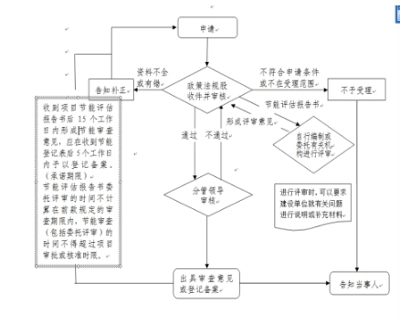 | 业务主管部门监督投诉方式: 0795-8722804
2 | 360104005000 | 县发改委 | 电力设施保护区内进行可能危及电力设施安全的作业许可 | 无 | 行政许可 | 《江西省电力设施保护办法》、《中华人民共和国电力法》 | 受理阶段责任：受理申请人依法应当提交的材料；一次性告知补正材料；依法受理或不予受理（不予受理应当告知理由）。 | 政务服务股 | 因不履行或不正确履行行政职责，有下列情形的，行政机关及相关工作人员应承担相应责任： 1.收受贿赂、获取其他利益，或者为他人谋取不正当利益提供方便的； 2.其他违反法律法规规章文件规定的行为。 | 1、《江西省电力设施保护办法》第十七条超过安全高度（1级、2级公路限高5米，3级、4级公路限高4．5米）的车辆或机械（含装载物）通过架空电力线路时，必须经县以上电力主管部门批准，并采取安全措施后方可通行。起重机械在架空电力线路保护区外施工时，其任何部位不得进入保护区内，因故确需进入的，须经县以上电力主管部门批准后方可进行作业。违反以上规定，造成损害后果的，由擅自通过或施工方承担法律责任；第十八条任何单位和个人不得在距220千伏以下电力设施周围水平距离300米以内、500千伏以上电力设施周围水平距离400米以内进行爆破作业。确需进行爆破作业的，应按国家颁发的《爆破作业管理条例》、《爆破安全规程》和《电业安全工作规程》的有关规定，制定可靠的安全措施，在征得当地电力主管部门的同意后进行。在上述范围外作业也须保证电力设施的安全。2、《中华人民共和国电力法》第五十四条任何单位和个人需要在依法划定的电力设施保护区内进行可能危及电力设施安全的作业时，应当经电力管理部门批准并采取安全措施后，方可进行作业。 | 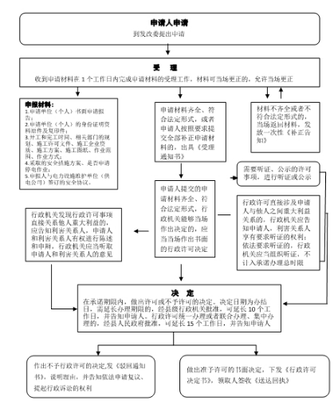 | 业务主管部门监督投诉方式: 0795-8722804
3 | 360104006000 | 县发改委 | 从事可能影响油气（长输）管道保护的施工审批 | 无 | 行政许可 | 《石油天然气管道保护法》 | 受理阶段责任：受理申请人依法应当提交的材料；一次性告知补正材料；依法受理或不予受理（不予受理应当告知理由）。 | 政务服务股 | 因不履行或不正确履行行政职责，有下列情形的，行政机关及相关工作人员应承担相应责任： 1.收受贿赂、获取其他利益，或者为他人谋取不正当利益提供方便的； 2.其他违反法律法规规章文件规定的行为。 | 《石油天然气管道保护法》（第十一届全国人民代表大会常务委员会第十五次会议） 第三十三条 在管道专用隧道中心线两侧各一千米地域范围内，除本条第二款规定的情形外，禁止采石、采矿、爆破。 在前款规定的地域范围内，因修建铁路、公路、水利工程等公共工程，确需实施采石、爆破作业的，应当经管道所在地县级人民政府主管管道保护工作的部门批准，并采取必要的安全防护措施，方可实施。 第三十五条 进行下列施工作业，施工单位应当向管道所在地县级人民政府主管管道保护工作的部门提出申请： （一）穿跨越管道的施工作业； （二）在管道线路中心线两侧各五米至五十米和本法第五十八条第一项所列管道附属设施周边一百米地域范围内，新建、改建、扩建铁路、公路、河渠，架设电力线路，埋设地下电缆、光缆，设置安全接地体、避雷接地体； （三）在管道线路中心线两侧各二百米和本法第五十八条第一项所列管道附属设施周边五百米地域范围内，进行爆破、地震法勘探或者工程挖掘、工程钻探、采矿。 县级人民政府主管管道保护工作的部门接到申请后，应当组织施工单位与管道企业协商确定施工作业方案，并签订安全防护协议；协商不成的，主管管道保护工作的部门应当组织进行安全评审，作出是否批准作业的决定。 | 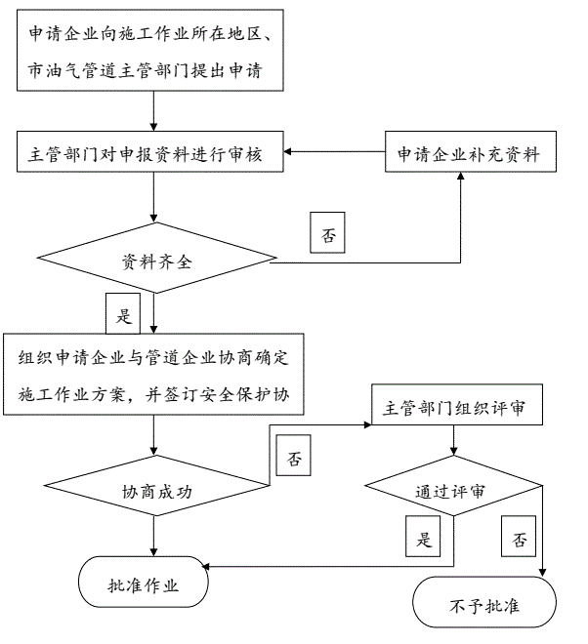 | 业务主管部门监督投诉方式: 0795-8722804
4 | 360104007000 | 县发改委 | 新建通过地理条件限制区域油气（长输）管道防护方案的审批 | 无 | 行政许可 | 《中华人民共和国石油天然气管道保护法》、《江西省石油天然气管道建设和保护办法》 | 受理阶段责任：受理申请人依法应当提交的材料；一次性告知补正材料；依法受理或不予受理（不予受理应当告知理由）。 | 政务服务股 | 因不履行或不正确履行行政职责，有下列情形的，行政机关及相关工作人员应承担相应责任： 1.收受贿赂、获取其他利益，或者为他人谋取不正当利益提供方便的； 2.其他违反法律法规规章文件规定的行为。 | 1.《中华人民共和国石油天然气管道保护法》第五条：省、自治区、直辖市人民政府能源主管部门和设区的市级、县级人民政府指定的部门，依照本法规定主管本行政区域的管道保护工作，协调处理本行政区域管道保护的重大问题，指导、监督有关单位履行管道保护义务，依法查处危害管道安全的违法行为。县级以上地方人民政府其他有关部门依照有关法律、行政法规的规定，在各自职责范围内负责管道保护的相关工作。第十三条：管道建设的选线应当避开地震活动断层和容易发生洪灾、地质灾害的区域，与建筑物、构筑物、铁路、公路、航道、港口、市政设施、军事设施、电缆、光缆等保持本法和有关法律、行政法规以及国家技术规范的强制性要求规定的保护距离。新建管道通过的区域受地理条件限制，不能满足前款规定的管道保护要求的，管道企业应当提出防护方案，经管道保护方面的专家评审论证，并经管道所在地县级以上地方人民政府主管管道保护工作的部门批准后，方可建设。管道建设项目应当依法进行环境影响评价。 2.《江西省石油天然气管道建设和保护办法》（省政府令第221号）第十条：管道企业应当根据全省管道发展规划编制管道建设规划。编制管道建设规划，应当充分考虑用地现状，处理好地方经济发展与管道保护的关系。管道建设规划确定的管道选线应当避开地震活动断层和容易发生洪灾、地质灾害的区域，与建筑物、构筑物、铁路、公路、航道、港口、市政设施、军事设施、电缆、光缆等的安全保护距离应当符合有关法律、法规及国家技术规范的强制性规定。新建管道通过区域受地理条件限制，管道安全保护距离不能满足前款规定的管道保护要求的，管道企业应当提出防护方案，组织管道保护方面的专家评审论证，并经县级以上人民政府能源主管部门依法批准，方可建设。达不到管道保护安全要求的，管道企业应当重新规划管道建设的选线方案。 | 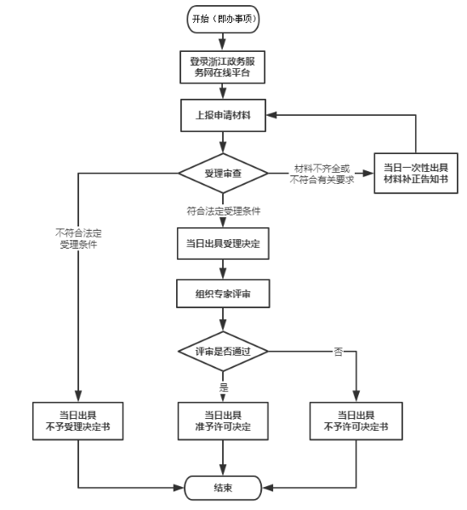 | 业务主管部门监督投诉方式: 0795-8722804
5 | 36020400100Y | 县发改委 | 对违反电力法等有关规定的处罚 | 无 | 行政处罚 | 《中华人民共和国电力法》 | 受理阶段责任：受理申请人依法应当提交的材料；一次性告知补正材料；依法受理或不予受理（不予受理应当告知理由）。 | 政务服务股 | 因不履行或不正确履行行政职责，有下列情形的，行政机关及相关工作人员应承担相应责任： 1.收受贿赂、获取其他利益，或者为他人谋取不正当利益提供方便的； 2.其他违反法律法规规章文件规定的行为。 | 《中华人民共和国电力法》第六十三条 违反本法第二十五条规定，未经许可，从事供电或者变更供电营业区的，由电力管理部门责令改正，没收违法所得，可以并处违法所得五倍以下的罚款。 | 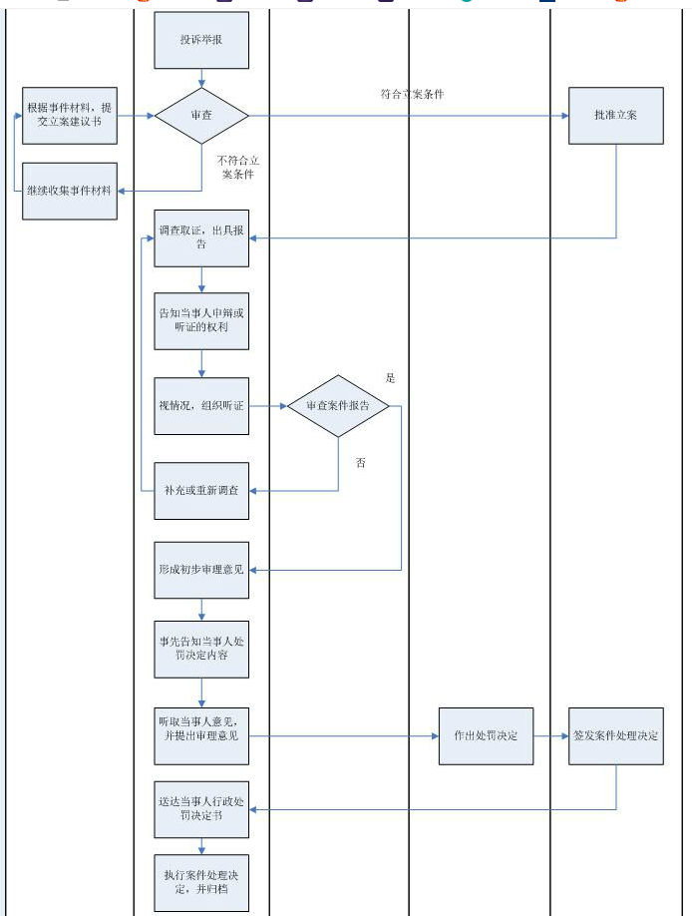 | 业务主管部门监督投诉方式: 0795-8722804

